KOKPİT
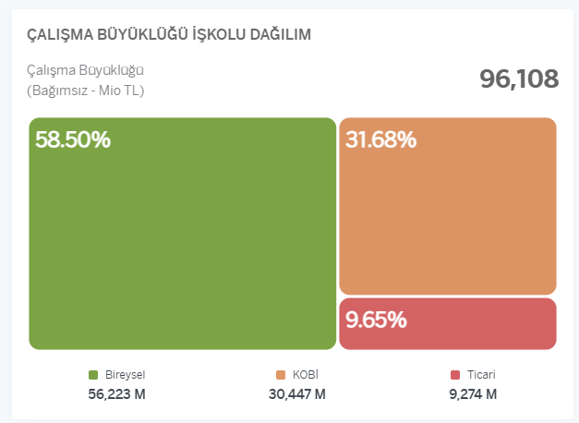
1 | Takometrelerin hepsi ÇB deki ile aynı boyutta, büyük olsun
2 | Çalışma Büyüklüğü Hedef Performansı (ÇB) ve Pusula Performans tablolarında ki rakamlar büyütülsün
3 | soldaki bar grafikte (Bölge Pusula Performansı) seçili bölge sıralamas(her durumda en üstte ve yeşil renkli olmalı) ı ve info cümlesi kaybolmuş, eklenmesi gerekli.
4 | Kar/Zarar Perfomansında virgül(,) değil nokta(.) olmalı, genel olarak rapordaki tüm rakamlarda binlik ayraç (.) , ondalık ayraç (,) olmalı
5 | ÇB İş kolu Dağılım, en alttaki rakamlarda virgülden sonra tek digit yeterli
6 | NAKIT İŞLEM SÜRESİ ; hepsi türkçe karakter olmalı; NAKİT İŞLEM SÜRESİ

2025-06-01 | olması istenilen büyükülük | düzenlenmesi istenilenler
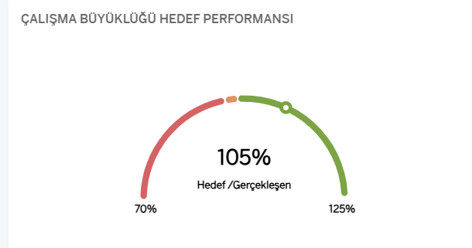

2 | Pusula |  | ÇB
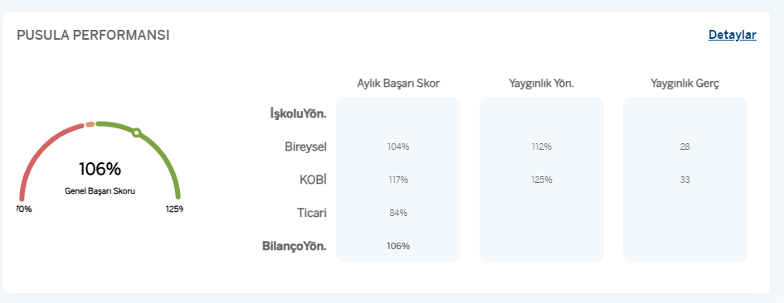

3 | Detaydaki bar grafik;
 | benim kullanıcımdan dolayı bölge sıralaması renkli görünmüyor ama işbiriminden görüntü isteyip atabilirim sonrasında..
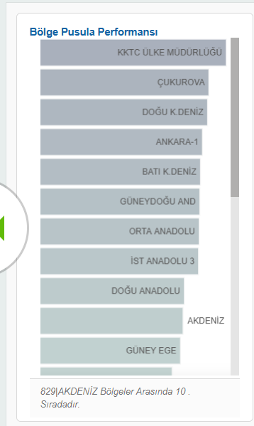

4 | olması gereken : 1.038.083
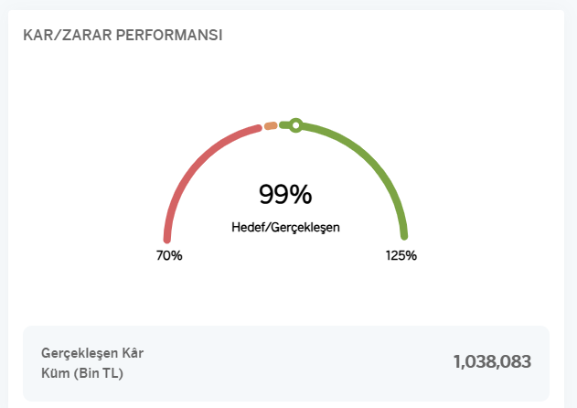

5 | 56,223 M değil 56.2 M yeterli

MDS-NTS HACİM
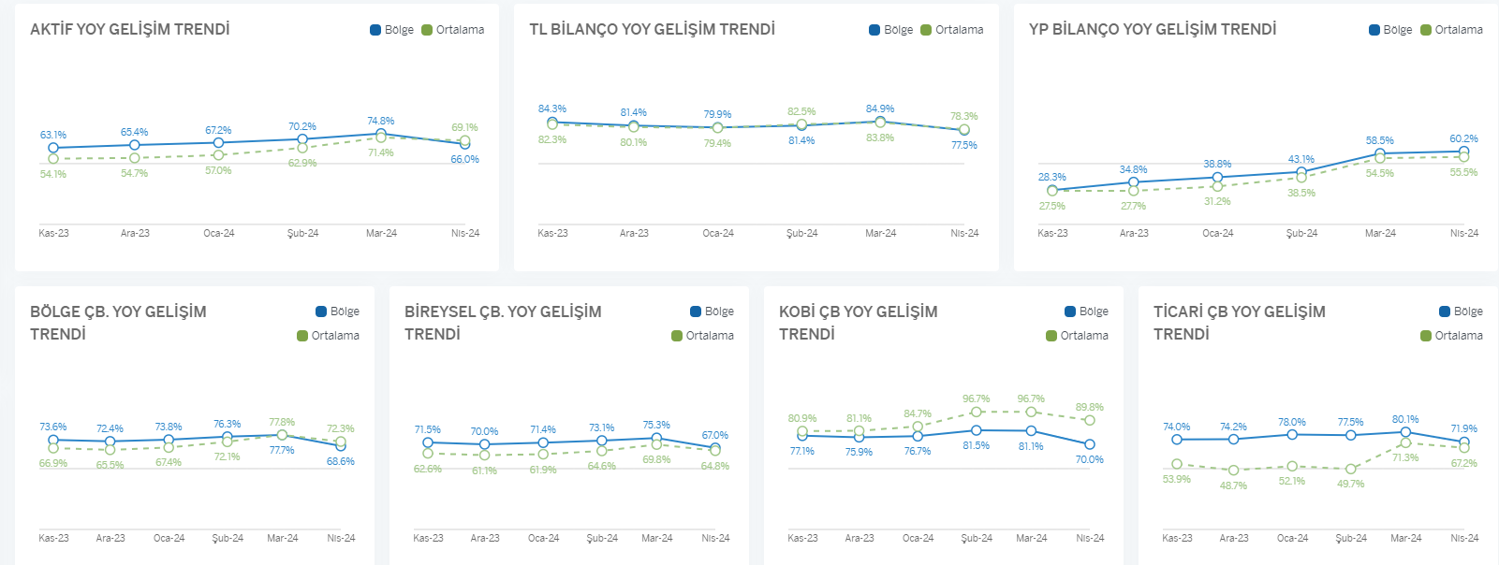
1 | MDS-NDS tablolarında çeyrek isimlerinde, 2024-04 yada 2024-Q4 değil de mevcuttaki gibi sözel ifadeler daha uygun olur; 'Geçen Sene Aynı Dönem' ve 'Güncel Çeyrek Dönem'
2 | Hacimsel Gelişim tablosundaki rakamların ve yazıların boyutu büyütülmeli, scroll olmadan, bold yapılabilir..
 | Hacimsel Gelişm Detay sayfasında;
3 | Sol taraftaki bar grafikte seçili bölge sıralamas(her durumda en üstte ve yeşil renkli olmalı) ı ve info cümlesi kaybolmuş, eklenmesi gerekli.
4 | Line grafiklerdeki grafik renkleriyle legent renkleri farklı, grafiklerde legentlar gibi (bir ya da birkaç ton ) koyu renkli olursa daha görünür olur.
5 | Tüm başlıklar Türkçe karakter olmalı; MÜŞTERI DENEYIMI SKORU --> MÜŞTERİ DENEYİMİ SKORU gibi.. NET TAVSİYE SKORU, HACİMSEL GELİŞİM..

1 | mevcuttaki gibi ifadeler uygun olur. 'Geçen Sene Aynı Dönem' ve 'Güncel Çeyrek Dönem'

3 | benim kullanıcımdan dolayı bölge sıralaması renkli görünmüyor ama işbiriminden görüntü isteyip atabilirim sonrasında..
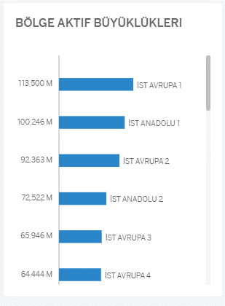
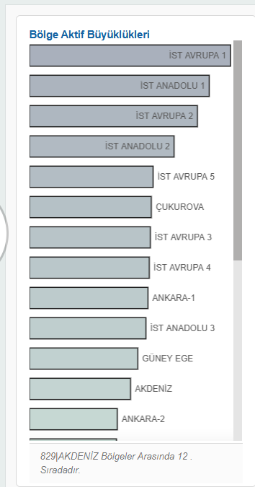

4 | grafik tonları sağ üsttteki bölge-ortalama renkleri ile aynı olmalı

GÖSAŞ MÜŞTERİ
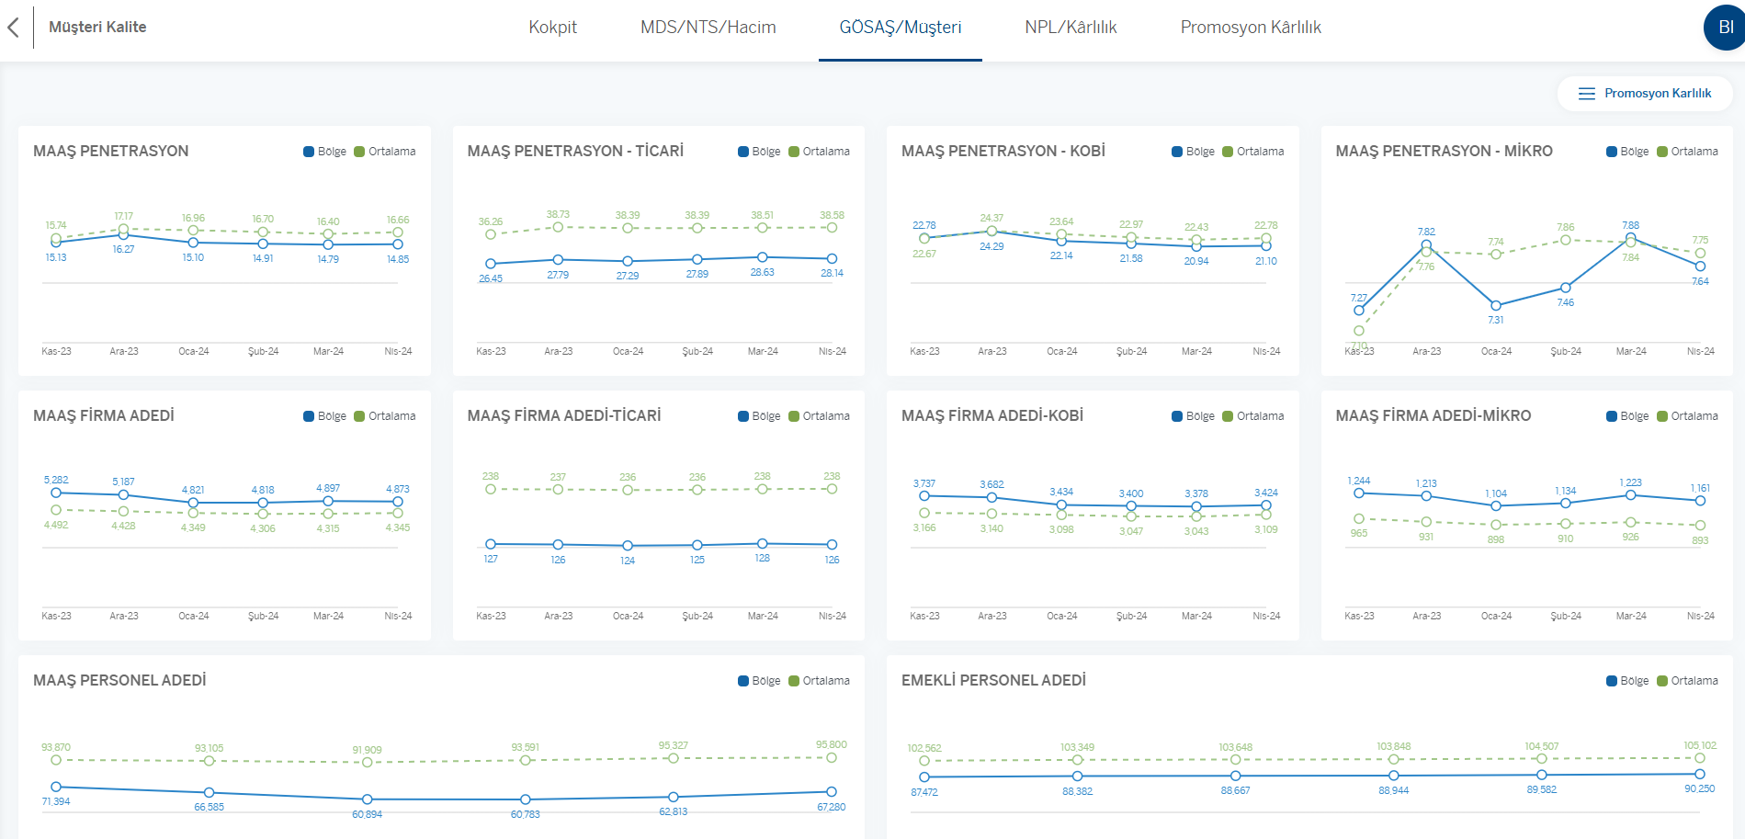
1 | Ödeme Sistemleri ve Müşteri Kalite tablolarının kolonları aynı hizada olmalı, rakamların boyutu büyütülmeli
2 | Sağ taraftaki bar grafiklerde tek digit yeterli
 | Müşteri Kalite Detay sayfasındaki;
3 | Line grafiklerdeki grafik renkleriyle legent renkleri farklı, grafiklerde legentlar gibi (bir ya da birkaç ton ) koyu renkli olursa daha görünür olur.
4 | Tüm başlıklar Türkçe karakter olmalı (SİSTEMLERİ, MÜTERİ KALİTE, VERİMLİLİK gibi kelimeler..)
5 | Müşteri Kalite de yeni eklenen kalemler olduğu için raporu güncel aydan tekrar kotrol ederim. Scroll vs. durumunu tekrar konuşmak gerekebilir.

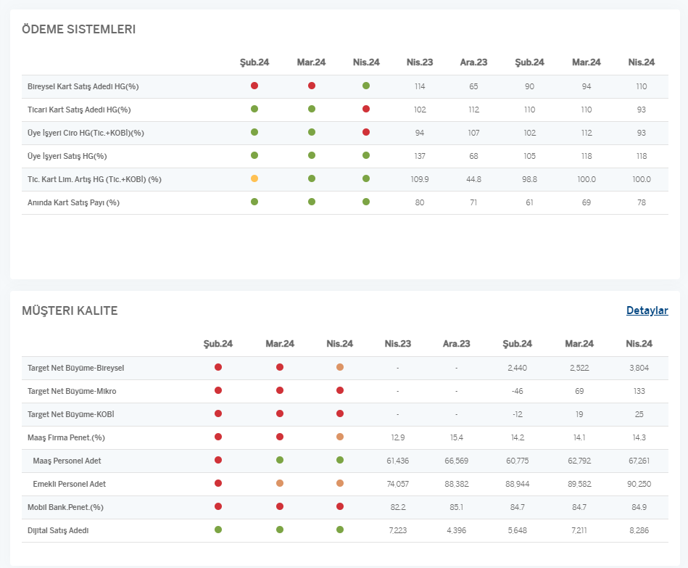
1 |  | 2 | 75,83 yerine 75,8 yeterli
 |  |  | 44,37 yerine 44,4
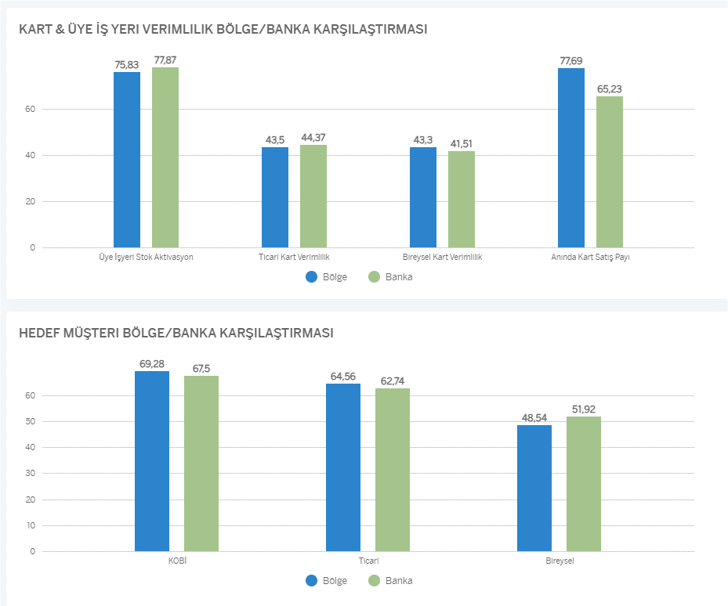

 | 2. promosyon karlılık butonu yeni de yok

3

NPL KARLILIK
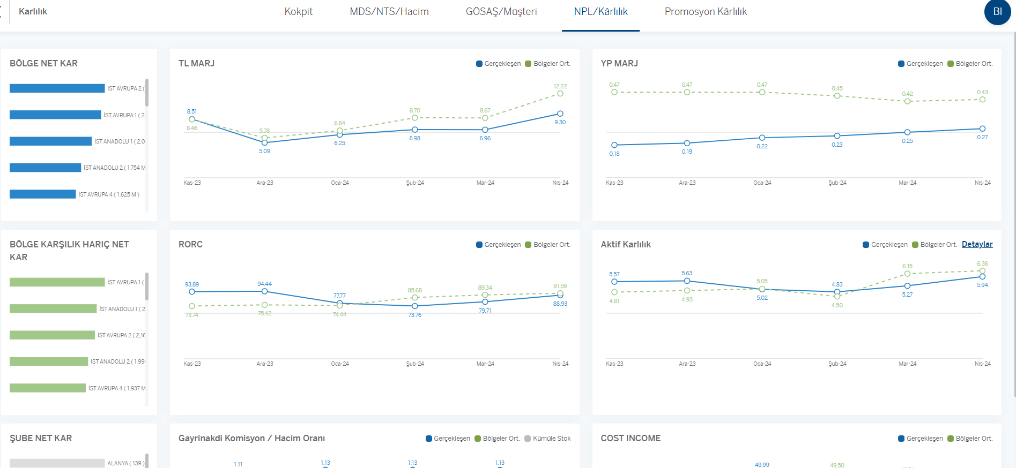
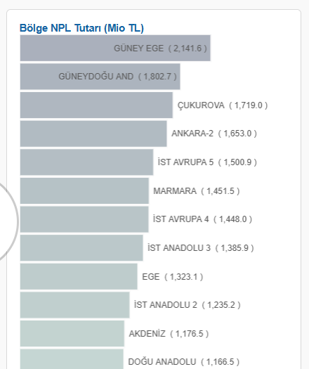
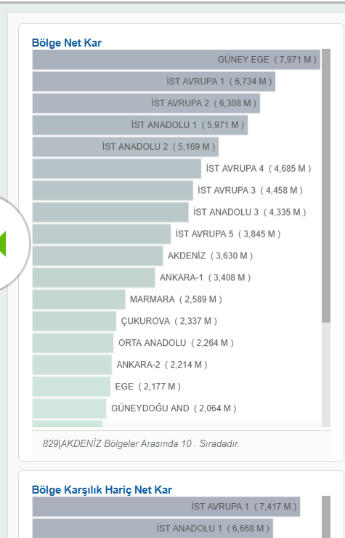
 | karlılık detay;

1 | NPL, Karlılık ve Aktif Karlılık tablolarındaki rakamların ve yazıların boyutu büyütülmeli
2 | Tüm başlıklar Türkçe karakter olmalı (AKTIF KARKLILIK --> AKTİF KARLILIK)
 | NPL Detay sayfasındaki;
3 | Line grafiklerdeki grafik renkleriyle legent renkleri farklı, grafiklerde legentlar gibi (bir ya da birkaç ton ) koyu renkli olursa daha görünür olur.
4 | Ticari iş kolu için oluşan line grafikte ortalama line i grafikte görünmüyor
5 | Sol taraftaki bar grafikte seçili bölge sıralamas(her durumda en üstte ve yeşil renkli olmalı) ı ve info cümlesi kaybolmuş, eklenmesi gerekli, rakamlar tam okunmuyor.
 | Karlılık Detay
6 | Line grafiklerdeki grafik renkleriyle legent renkleri farklı, grafiklerde legentlar gibi (bir ya da birkaç ton ) koyu renkli olursa daha görünür olur.
7 | Ticari iş kolu için oluşan line grafikte ortalama line i grafikte görünmüyor
8 | Sol taraftaki bar grafikte seçili bölge sıralamas(her durumda en üstte ve yeşil renkli olmalı) ı ve info cümlesi kaybolmuş, eklenmesi gerekli, rakamlar tam okunmuyor.
9 | Aktif Karlılık grafğinden gidilen detay sayfada bulunan grafiklerde de grafik renkleriyle legent renkleri farklı, grafiklerde legentlar gibi (bir ya da birkaç ton ) koyu renkli olursa daha görünür olur.

10 | Müşteri Kalite de yeni eklenen kalemler olduğu için raporu güncel aydan tekrar kotrol ederim. Scroll vs. durumunu tekrar konuşmak gerekebilir.

3 - 4 | Mevcut | Mashup
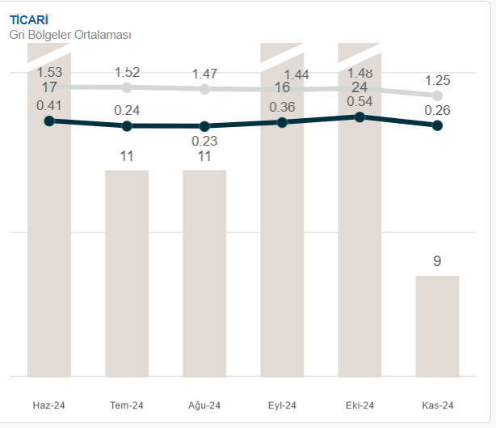
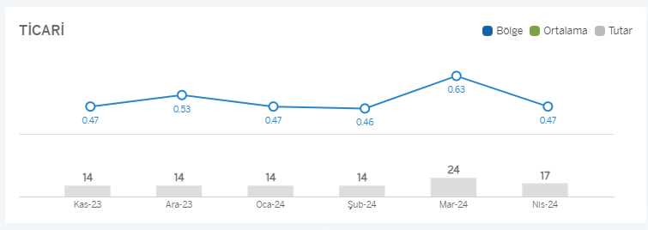

5 - 8 | NPL Detay ve Karlılık Detay da yer alan bar grafikler mevcut ile aynı olmalı

PROMOSYON KARLILIK
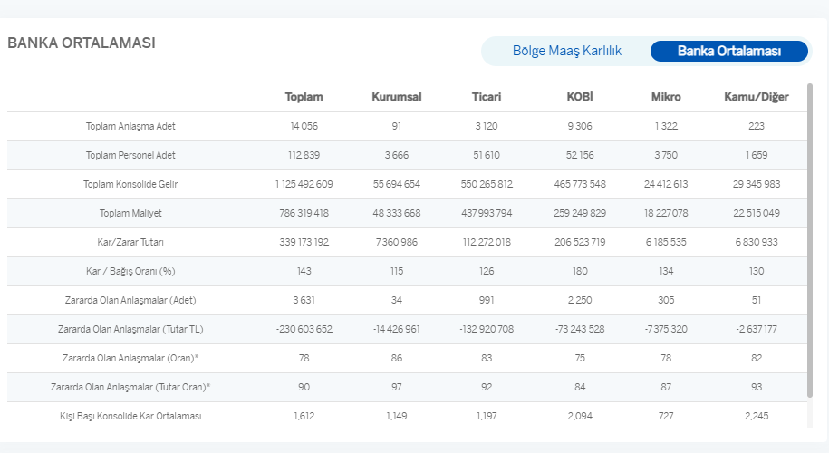
1 | Bölge ve Banka Maaş Karlılık tablolarındaki rakamların ve yazıların boyutu büyütülmeli, rakamlarda binlik ayraç (.) , ondalık ayraç (,) olmalı, soldaki metrikler sola hizalı olmalı
2 | Sayfanın bütünü scrolla düşmesin diye tekrar tasarımı düşünebiliriz; 12 aylık Net Durum rafiğinin etrafında çok fazla boş alan var düzeltilebilir, İşleme metrikleri daha küçük bir tabloya dönüşüp, tam ortada yer alabilir, yazı boyutu büyütülmeli, Bölge toplam değerleri tablosu, işleme metriklerinin yanına, biraz yukarı çekilebilir. Bunları toplantıda ekran üstünde konuştuk ama yazıyorum yine de :)
3 | Tüm başlıklar Türkçe karakter olmalı (BÖLGE TOPLAM DEĞERLERİ, İŞLEME METRİKLERİ, ORTALAMA ÜRÜN ADEDİ,TOPLAM EMEKLİ PROTOKOL KARLILIĞI gibi)
4 | Line grafiklerdeki grafik renkleriyle legent renkleri farklı, grafiklerde legentlar gibi (bir ya da birkaç ton ) koyu renkli olursa daha görünür olur.
 | Emekli ve Top 10 Maaş detay sayfasında,
5 | TOPLAM EMEKLI PROTOKOL KARLILIĞI detay sayfasında, rakamlar büyütülmeli, binlik ayraç (.) , ondalık ayraç (,) olmalı, grup isimleri sola hizalı olmalı, scrolla düşmemesi için satır aralarındaki boşluklar düzenlenebilir mi?
6 | Top 10 liste tablosundaki (BÖLGENIN EN YÜKSEK PROMOSYON GIDERINE SAHIP 10 MAAŞ FIRMASI) rakamlar büyütülmeli, binlik ayraç (.) , ondalık ayraç (,) olmalı, grup isimleri sola hizalı olmalı
7 | Top 10 listesinin detayına gitmek için mevcutta protokole tıklayıp detay sayfayı açıyorduk, mashup versiyonda bu iletişim sağlanmamış.

8 | Banka ortalaması rakamları mevcuttan farklı gelmiş, maaş karlılık raprorundan da farklı görünüyor, bölge bütçedeki maaş datasını tekrar almak gerekiyor olabilir. Maaş ve Emekli raporları için data kousunu ayrıca konuşuruz demiştik toplantımızda, not olması için bırakıyorum bu maddeyi..

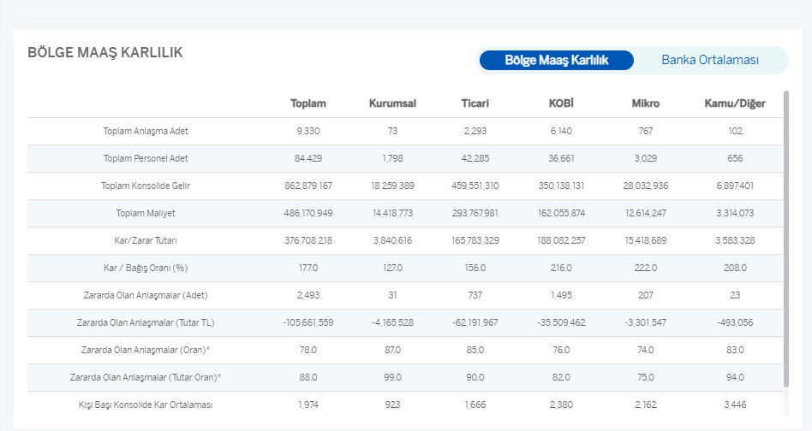
1-2

